상품제안서
베르티노 3단 폰지칼라보다 | 상품코드: S07147

 |  |  |  |  |  | 02-713-8555 | www.synergygift.co.kr
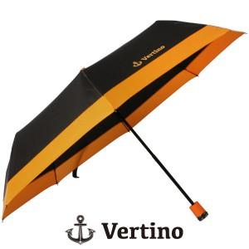 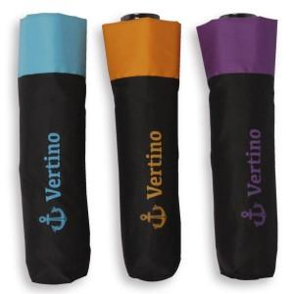

【상세/제작정보】 | -100개 미만의 경우 인쇄비용 안내- 원단인쇄 100개 이하- 기본인쇄비 30,000원 추가 손잡이인쇄 100개 이하- 기본인쇄비 15,000원 추가

【인쇄/포장옵션】 | 실크 / 포장지포장

【공급단가】 | 수량 | 100~ | 500~ | 1,000~ | 3,000~
*VAT별도 | 단가 | 5,400원 | 5,200원 | 5,000원 | 4,800원

【상품 URL】 | https://www.synergygift.co.kr:443/src/goods_detail.php?gdno=6649

